상품제안서
모던 보온보냉 가방 (대) | 상품코드: S16796

 |  |  |  |  |  |  | 02-713-8555 | www.synergygift.co.kr
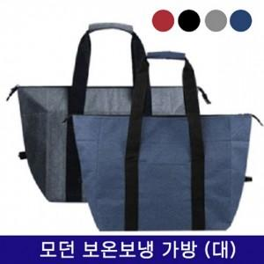

【상세/제작정보】 | 토이론 소재 사용으로 보온보냉이 가능한 넉넉한 사이즈 레저가방

【인쇄/포장옵션】 | 실크, DTF열전사 / OPP(비닐)

【공급단가】 | 수량 | 50~ | 100~ | 500~ | 1,000~ | 3,000~
*VAT별도 | 단가 | 6,370원 | 6,220원 | 6,020원 | 5,730원 | 5,630원

【상품 URL】 | https://synergygift.co.kr:443/src/goods_detail.php?gdno=17371

